Legends
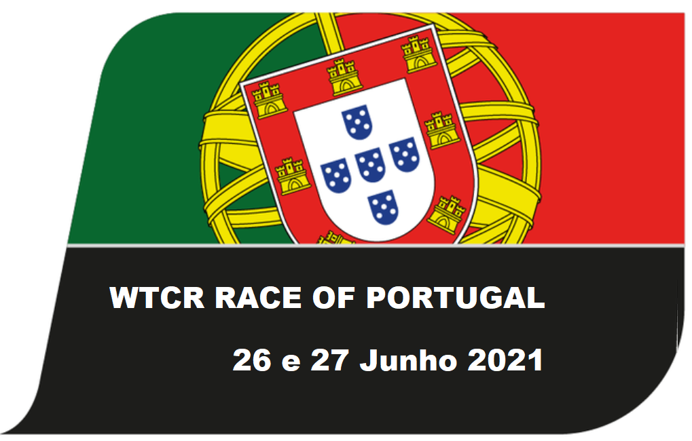




CAMPEONATO PORTUGAL VELOCIDADE LEGENDS
LISTA DE INSCRITOS

Nº | Concorrente | Licença | Condutor 1 | Licença | Condutor 2 | Licença | Viatura | Campeonato | Pas.Téc. Nº | Transponder
46 | VLB Racing | 2112 | Luis Barros | 2113 |  |  | Ford Sierra RS 500 | L90 | 7344 | 4653982
47 | Horst Baptista | 1628 | Horst Baptista | 1628 |  |  | Renaul 5 GT Turbo | Trophy | 6081
48 | José M. Almeida | 920 | José M. Almeida | 920 |  |  | Honda Integra Type R | L99 - 2000 | 8368 | 1193550
50 | Luis Império | 1503 | Luis Império | 1503 |  |  | BMW 320 IS | Trophy | 5672
54 | António Sarabando | 1156 | António Sarabando | 1156 |  |  | Peugeot 306 Gti | L99 - 2000 | 7893
56 | Tiago Ribeiro | 2528 | Tiago Ribeiro | 2528 |  |  | Honda Integra Type R | L99 - 2000 | 8186 | 5684426
57 | Antonio Conceição | 4886 | Antonio Conceição | 4886 |  |  | Mercedes 190 2.3 16V | L90 | 8669 | 2407983
61 | Marco Basilio | 2437 | Marco Basilio | 2437 | Nuno Basilio | 2436 | Honda Civic | L90 - 1600 | 7579
62 | Joaquim Soares | 2305 | Joaquim Soares | 2305 |  |  | BMW M3 | L99 | 7554 | 6871535
63 | Eleutério Duarte | 4133 | Eleutério Duarte | 4133 |  |  | Renault Clio RS | Trophy | 8527
64 | José Luis Mota | 1822 | José Luis Mota | 1822 |  |  | Peugeot 106 S16 | L99 - 1600 | 7414
66 | António Barros | 2143 | António Barros | 2143 |  |  | BMW M3 E36 | L99 | 5543
68 | Paulo Vieira | 959 | Paulo Vieira | 959 |  |  | BMW M3 E36 | L99 | 8502 | 4127318
71 | Rui Garcia | 1427 | Rui Garcia | 1427 | Miguel Garcia | 1428 | BMW 635 CSI | L85 | 6874
74 | João Luis | 1962 | João Luis | 1962 |  |  | Renault Spider | Trophy | 6621 | 283432
79 | Nuno Figueiredo | 2415 | Nuno Figueiredo | 2415 |  |  | Volvo 850 T State | L99 | 6551 | 8361131
81 | Artur Monteiro | 772 | Artur Monteiro | 772 |  |  | Peugeot 106 | L99 - 1600 | 7367
87 | Paulo Ferraz | 1283 | Paulo Ferraz | 1283 |  |  | Renault Clio 1.8 16V | L99 - 2000 | 8114 | 8073848
88 | Nuno Pereira | 1197 | Nuno Pereira | 1197 | Daniel Pereira | 1417 | Honda Civic | L90 - 1600 | 7160
94 | Pedro Carvalho | 5071 | Pedro Carvalho | 5071 | Fernando Carvalho | 5073 | Citroen Saxo VTS | L99 -1600 | 7348
99 | Sérgio Pinto | 658 | Sérgio Pinto | 658 |  |  | Honda | L90 - 1600 | 6066 | 6924937
108 | VLB Racing | 2112 | Vasco Barros | 2115 |  |  | Mercedes 190 2.3 16V | Super Trophy | 6736 | 4219631
111 | Manuel Fernandes | 2420 | Manuel Fernandes | 2420 | Hugo Mestre | 2422 | BMW 320 D | Super Trophy | 7570
112 | André Tavares | 2535 | André Tavares | 2535 | Miguel Mota | 2620 | Honda S 2000 | Super Trophy | 8450 | 6497969
122 | Ricardo Leitão | 5081 | Ricardo Leitão | 5081 | André Marques | 5079 | Honda Civic Type R | Super Turismo | 8677
123 | Vicent Lbedan | 3295 | Francisco Guedes | 1426 | Vicent Lbedan | 3295 | Honda Civic Type R | Super Turismo | em emissão
132 | Filipe Matias | 874 | Filipe Matias | 874 | Eduardo Monteiro | 970 | Volvo | Super Trophy | 7974
133 | Rui Ribeiro | 1034 | Tomás Ribeiro | 1032 | Rui Ribeiro | 1028 | Honda Civic Type R | Super Turismo | 7092
135 | João Vieira | 2379 | João Vieira | 2379 |  |  | BMW 320 E36 | Super Trophy | 8025 | 3862609
177 | Helder Moura | 2543 | Helder Moura | 2543 | Filipe Monteiro | 2537 | Volvo S60 | Super Trophy | 8554

 | Nº Inscritos | 30 |  |  |  |  |  | 22 de Junho 2021

 |  |  |  |  |  |  |  | A Comissão Organizadora

